2 Структура сайта Эл. веб стр
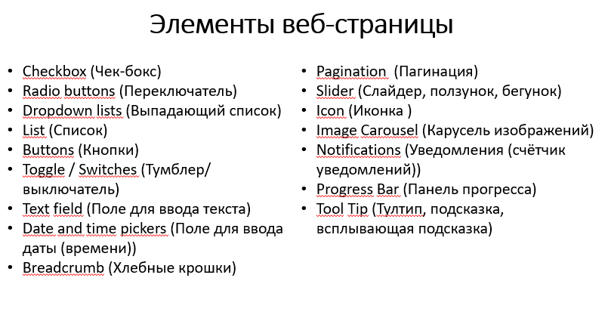
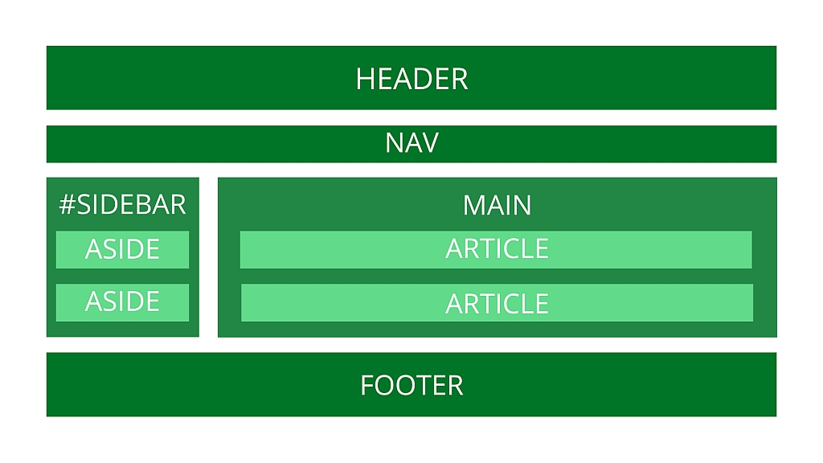
Структура сайта и элементы веб страниц

Название элемента | Тип | Функционал
Основная страница (https://7feetgolubino.ru/)
Отправить заявку на бронирование | Кнопка | Открывается страница с формой https://7feetgolubino.ru/form
Скроллер отзывов о нас | Слайдер | Просмотр отзывов клиентов
Ссылка на расписание | Ссылка | Переход на страницу https://7feetgolubino.ru/program
Выберите вариант размещения | Выпадающий список | При выборе элемента списка появляется информация о выбранном варианте и кнопка Отправить заявку на бронирование
Иконка соцсети Facebook | Иконка | Переход на страницу https://www.facebook.com/worldfamilycamps/
Иконка соцсети Instagram | Иконка | Переход на страницу https://www.instagram.com/7feetfamilycamps/
Иконка мессенджера Telegram | Иконка | Переход на страницу https://t.me/Semyon_Kolonin
Забронировать тур (https://7feetgolubino.ru/form)
Ваше имя | Поле для ввода текста | Ввод имени
Ваш телефон | Поле для ввода текста | Ввод телефона
Отправить | Кнопка | Отправка данных
Программа лагеря (https://7feetgolubino.ru/program)
7 выпадающих списков дней | Выпадающий список | Просмотр программы каждого дня
Вернуться на главную | Кнопка | Переход на страницу https://7feetgolubino.ru/

